Solicitud gráfica
 | Área: | Ciencias Naturales |  |  | Fecha:
 | Grado: | 11
 | Título del tema: | La química orgánica y el carbono |  |  | ¿Cuaderno de estudio o recurso? | Recurso
 | Editor: | Lyz Marcela Bernal Gómez |  |  | Motor del recurso | M5A

 | Código guión o recurso: | CN_11_10_REC_240 | ← Para determinar este código, visite la hoja de Ayuda
 |  |  |  |  | ESPECIFICACIÓN DE ARCHIVOS A ENTREGAR
Núm. | Archivo Shutterstock o ruta en web | Imagen para: | Tipo | Formato | Nombre imagen SMALL | Tamaño imagen SMALL | Nombre imagen ZOOM | Tamaño imagen ZOOM | Descripción | Observaciones
IMG01 | Código Shutterstock 45746056 | Recurso M5A | Fotografía |  | CN_11_10_REC_240_IMG01n.png | 286 x 286 px | CN_11_10_REC_240_IMG01a.png | 500 x 500 px | 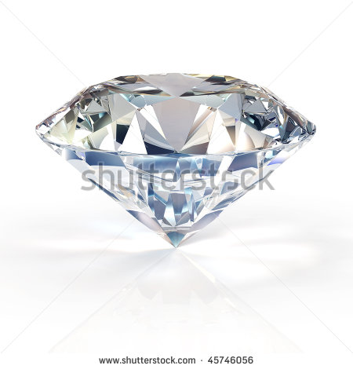
IMG02 | Código Shutterstock 66405112 | Recurso M5A | Fotografía |  | CN_11_10_REC_240_IMG02n.png | 286 x 286 px | CN_11_10_REC_240_IMG02a.png | 500 x 500 px | 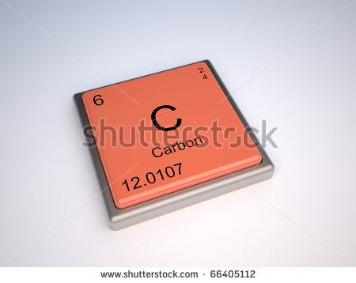
IMG03 | Código Shutterstock 45502771 | Recurso M5A | Fotografía |  | CN_11_10_REC_240_IMG03n.png | 286 x 286 px | CN_11_10_REC_240_IMG03a.png | 500 x 500 px | 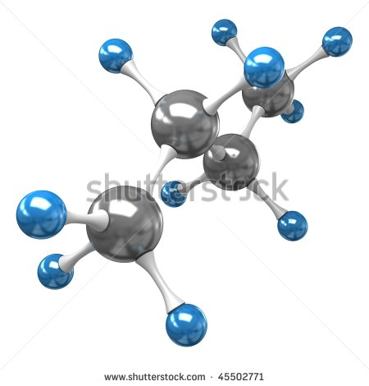
IMG04 | Código Shutterstock 112587551 | Recurso M5A | Fotografía |  | CN_11_10_REC_240_IMG04n.png | 286 x 286 px | CN_11_10_REC_240_IMG04a.png | 500 x 500 px | 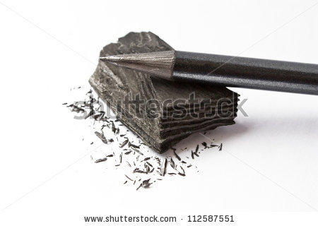
IMG05 | Ver descripción y observaciones | Recurso M5A | Ilustración |  | CN_11_10_REC_240_IMG05n.png | 286 x 286 px | CN_11_10_REC_240_IMG05a.png | 500 x 500 px | 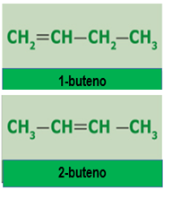 | Ilustrar como se deja en imenagen guía. Las letras C y H son mayúsculas. Tener en cuenta los subíndices. Las líneas deben ser centradas y no deben tocar las letras.
IMG06 | Código Shutterstock 144599015 | Recurso M5A | Fotografía |  | CN_11_10_REC_240_IMG06n.png | 286 x 286 px | CN_11_10_REC_240_IMG06a.png | 500 x 500 px | 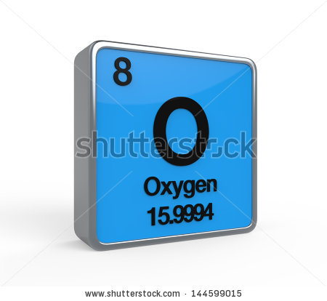
IMG07 | Código Shutterstock 244225114 | Recurso M5A | Fotografía |  | CN_11_10_REC_240_IMG07n.png | 286 x 286 px | CN_11_10_REC_240_IMG07a.png | 500 x 500 px | 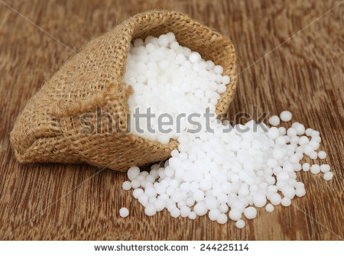
IMG08 | Código Shutterstock 66405112 | Recurso M5A | Fotografía |  | CN_11_10_REC_240_IMG08n.png | 286 x 286 px | CN_11_10_REC_240_IMG08a.png | 500 x 500 px |  | Es la misma fotografía que en IMG02
IMG09 | Código Shutterstock 159231536 | Recurso M5A | Fotografía |  | CN_11_10_REC_240_IMG09n.png | 286 x 286 px | CN_11_10_REC_240_IMG09a.png | 500 x 500 px | 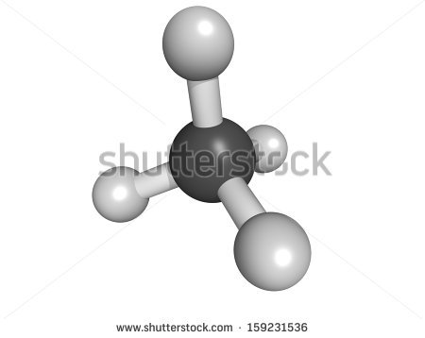
IMG10 | Código Shutterstock 39583087 | Recurso M5A | Fotografía |  | CN_11_10_REC_240_IMG10n.png | 286 x 286 px | CN_11_10_REC_240_IMG10a.png | 500 x 500 px | 